Termo
SQDASA | REQ01149 - Transporte - Declaração de Frete | Versão: 5.0 | Data da aprovação: 08/03/2018 | Data de implementação: 09/03/2018 | Aprovado por: PATRICIA CARLA AMARO DA SILVA | DIRETORIA DE LOGÍSTICA E INFRAESTRUTURA | Período de Revisão: 12 meses | Classificação da informação: Interna
Formulário ● Gestão Patrimonial & Logística - Transporte
Imprimir
Reiniciar planilha

1. Primeiro abra o chamado no sistema Fujitsu
https://csm2.serviceaide.com/#login e explique com detalhes sua necessidade. Não esquecer de selecionar o tipo da movimentação que se trata.
2. Depois preencha todos os campos destacados neste formulário; 3. Não esquecer de mencionar as dimensões dos itens, pois é através dessas informações que o departamento de transporte solicitará o veículo adequado para a retirada dos itens;
Obs: A falta de informações atrasará o processo de programação de retirada agendada pelo transporte.
4. Imprima e assine (origem e destino devem estar assinados pelos respectivos responsáveis);
5. Anexe no chamado o formulário assinado.
 | Tipo de Formulário |  |  |  |  |  |  |  |  |  |  |  |  |  | Chamado Fujitsu
 | Movimentação - Transferência com Movimentação |  |  |  |  |  |  |  |  |  |  |  |  |  |  |  | Instruções de Uso do Arquivo
 |  |  |  |  |  |  |  |  |  |  |  |  |  |  | 0
 | Origem

 |  | Centro de Custo |  | Unidade |  | Marca |  | Regional |  | Centro de Custo |  | Unidade |  | Marca |  | Regional
 |  |  |  | HOSPITAL 9 de JULHO |  | DASA |  | SP

 |  | CNPJ |  | Endereço |  |  |  |  |  | CNPJ |  | Endereço
 |  |  |  | R. Eng. Monlevade, n°: 118 - Bela Vista, São Paulo - SP, CEP: 01308-070

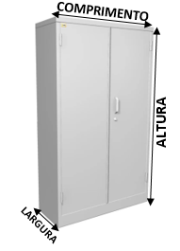
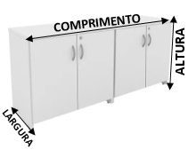
 |  | Nº | Bairro |  |  | Cidade |  | Estado |  | Nº | Bairro |  |  | Cidade |  | Estado
 |  | 118 | Bela Vista |  |  | São Paulo |  | SP

 |  | Nome do Contato |  |  | Setor |  | Telefone |  |  | Contato |  |  | Setor |  | Telefone |  | 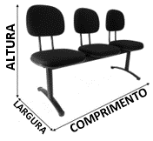 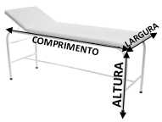
 |  | Guilherme Rodrigues |  |  | Gestão de Ativos |  | Ramal: 9483

 | (Em caso de Movimentação) Centro de Custos Frete
 |  |  |  |  | Centro de Custo |  | Unidade (+Descrição do Centro de Custos) |  |  |  |  | Contato |  |  | Telefone

 |  | A Diagnósticos da América S. A. (DASA), estabelecida à Av. Juruá, 434, Alphaville, Barueri, SP, empresa detentora da(s) marca(s) acima citada(s), e devidamente inscrita no CNPJ: 61.486.650/0001-83 e no Cadastro de Contribuintes Mobiliários da Prefeitura Municipal de Barueri sob o n° 4.19953-1, no Estado de São Paulo, informa que tem como atividade principal a Prestação de Serviços de Análises Clínicas, não sendo, portanto, contribuinte do ICMS (Imposto sobre a Circulação de Mercadorias e Serviços), conforme Decreto n° 45.490/00 (RICMS/SP). |  |  |  |  |  |  | Assim, diante da impossibilidade da emissão de nota fiscal para acompanhar a circulação de bens entre os estabelecimentos da empresa e, a fim de comprovar a natureza da operação, emite a presente Declaração de Transferência de Patrimônio, onde declara que as mercadorias foram adquiridas de terceiros para uso e consumo na prestação de serviços em nossas filiais e que os impostos incidentes sobre a circulação de mercadorias foram devidamente recolhidos pelos fornecedores e destacados na nota fiscal de vendas. Diagnósticos da América S. A.

 |  | Assinatura: |  |  |  |  |  |  |  | Assinatura:

 |  | Responsável |  |  |  |  | CPF |  |  | Responsável |  |  |  |  | CPF

